MEB水套OP10序
产品型号 | 产品方位 | 图号 | 检查项目 | 检测频次 | 检测工具 | 检测值 | 下限 | 上限 | 输入类型 | 权重 | 是否分析 | 禁用标识 | 录入人 | 录入时间
MEB水套 | MEB | 1 | 深度20±0.2 | 1件/夹具/10件 | 深度尺 | 20 | 19.8 | 20.2 | text | 1
MEB水套 | MEB | 2 | A基准面粗糙度最大Rz25 | 首件 | 粗糙度仪 | 25 | 0 | 25 | text | 2
MEB水套 | MEB | 3 | 距离184.5(0/-0.1) | 1件/夹具/10件 | 高度尺 | 184.5 | 184.4 | 184.5 | text | 3
MEB水套 | MEB | 4 | φ217端面粗糙度最大Rz25 | 1件/夹具/10件 | 粗糙度对比块 |  |  |  | radio | 4
MEB水套 | MEB | 5 | 直径φ200(+0.04/0) | 1件/夹具/10件 | 检测机 | 200 | 200 | 200.04 | text | 5 | Y
MEB水套 | MEB | 6 | φ200孔的圆度0.06 | 1件/夹具/10件 | 检测机 | 0.06 | 0 | 0.06 | text | 6
MEB水套 | MEB | 7 | φ200孔粗糙度最大Rz10 | 首件 | 粗糙度仪 | 10 | 0 | 10 | text | 7
MEB水套 | MEB | 8 | 直径φ185(0/+0.1) | 1件/夹具/10件 | 检测机 | 185 | 185 | 185.1 | text | 8
MEB水套 | MEB | 9 | 同轴度φ0.1 CZ/B | 1件/夹具/10件 | 检测机 | 0.1 | 0 | 0.1 | text | 9 | Y
MEB水套 | MEB | 10 | 直径φ6K7(+0.003/-0.009) | 1件/夹具/10件 | 气电量仪 | 6 | 5.991 | 6.003 | text | 10 | Y
MEB水套 | MEB | 11 | 深度9(+0.5/0) | 1件/夹具/10件 | 游标卡尺 | 9 | 9 | 9.5 | text | 11
MEB水套 | MEB | 12 | 深度12(+0.5/0) | 1件/夹具/10件 | 游标卡尺 | 12 | 12 | 12.5 | text | 12
MEB水套 | MEB | 13 | φ6K7孔粗糙度最大Rz6.3 | 首件 | 粗糙度仪 | 6.3 | 0 | 6.3 | text | 13
MEB水套 | MEB | 14 | φ6K7孔倒角粗糙度最大Rz25 | 1件/夹具/10件 | 粗糙度对比块 |  |  |  | radio | 14
MEB水套 | MEB | 15 | 直径φ4.75±0.05 | 1件/夹具/10件 | 塞规 |  |  |  | radio | 15
MEB水套 | MEB | 16 | φ4.75孔位置度φ0.15 A/B/C-D | 首件 | 三坐标 | 0.15 | 0 | 0.15 | text | 16
MEB水套 | MEB | 17 | 深度12.75±0.2 | 1件/夹具/10件 | 游标卡尺 | 12.75 | 12.55 | 12.95 | text | 17
MEB水套 | MEB | 18 | 深度14.25±0.2 | 1件/夹具/10件 | 游标卡尺 | 14.25 | 14.05 | 14.45 | text | 18
MEB水套 | MEB | 19 | A基准端面跳动↗0.05 B | 首件 | 三坐标 | 0.05 | 0 | 0.05 | text | 19 | Y
MEB水套 | MEB | 20 | 销孔位置度φ0.8XYZ（毛坯基准） | 首件 | 三坐标 | 0.8 | 0 | 0.8 | text | 20
MEB水套 | MEB | 21 | 销孔位置度φ0.08Ì A/B/C-D（精基准） | 首件 | 三坐标 | 0.08 | 0 | 0.08 | text | 21 | Y
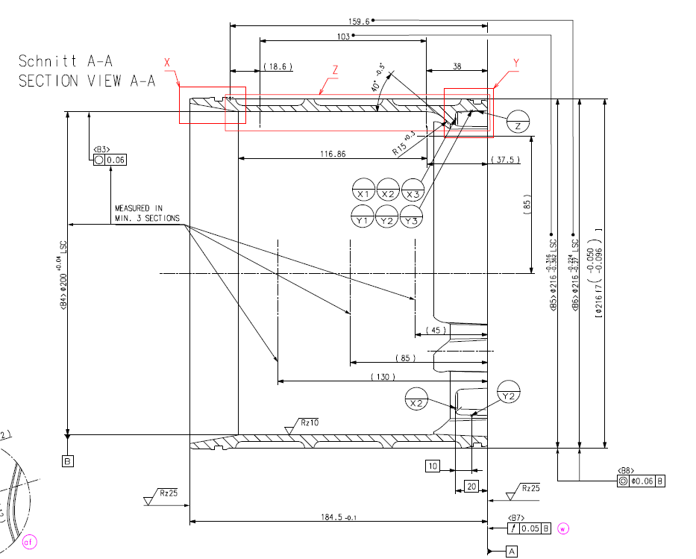
1
2
3
4
5
6
7
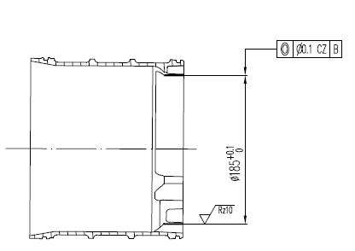
8
9

19

15
16
17
18
11
14
12
13
21
20
10
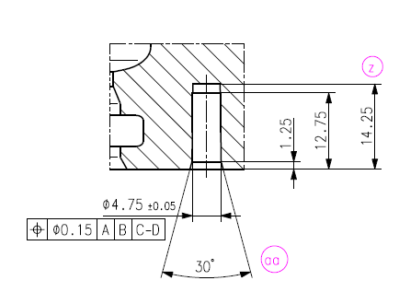 |  |  |  |  | 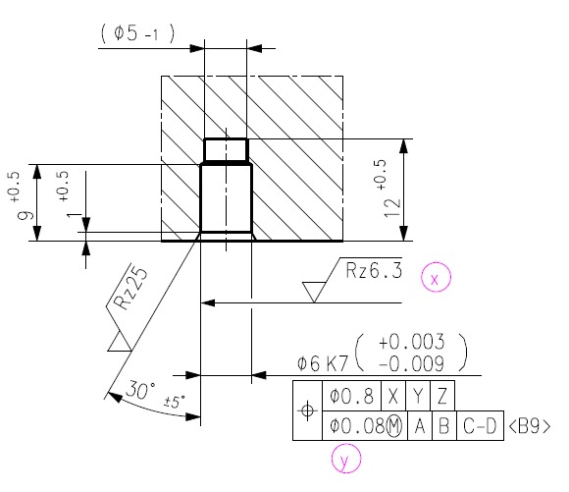

BMW968壳体
产品方位 | 产品型号 | 图号 | 检查项目 | 检测频次 | 检测工具 | 检测值 | 下限 | 上限 | 输入类型 | 权重 | 是否分析 | 禁用标识 | 录入人 | 录入时间
BMW968 | BMW968壳体 | 1 | 毛坯码与周标相符 | 2次/班 | 目测+激光扫描 |  |  |  | radio
BMW968 | BMW968壳体 | 2 | 机加码正确 | 100% | 目测 |  |  |  | radio
BMW968 | BMW968壳体 | 3 | 二维码外观 | 100% | 目测 |  |  |  | radio
BMW968 | BMW968壳体 | 1 | φ11.7 H8(+0.027，0) | 100% | 光面塞规 | 11.7 | 11.7 | 11.727 | text |  | Y
BMW968 | BMW968壳体 | 2 | 3×M8×1.25 | 检测首末100% | 螺纹塞规 |  |  |  | radio
BMW968 | BMW968壳体 | 3 | 螺纹深度3×22MIN | 检测首末100% | 螺纹深度检具 | 22 | 22 | 26 | text
BMW968 | BMW968壳体 | 4 | 底孔深度3×26MAX | 1次/机台/2h | 游标卡尺 | 26 | 22 | 26 | text
BMW968 | BMW968壳体 | 5 | 8×M8×1.25 | 检测首末100% | 螺纹塞规 |  |  |  | radio
BMW968 | BMW968壳体 | 7 | 螺纹深度8×20MIN | 检测首末100% | 螺纹深度检具 | 20 | 20 | 24 | text
BMW968 | BMW968壳体 | 8 | 底孔深度8×24MAX | 1次/机台/2h | 游标卡尺 | 24 | 20 | 24 | text
BMW968 | BMW968壳体 | 9 | Φ67H8（+0.046/0） | 100% | 气电量仪/检测机 | 67 | 67 | 67.046 | text |  | Y
BMW968 | BMW968壳体 | 10 | Φ178（+0.04/0） | 100% | 气电量仪/检测机 | 178 | 178 | 178.04 | text |  | Y
BMW968 | BMW968壳体 | 11 | M22×1.5-6H | 100% | 螺纹塞规 |  |  |  | radio
BMW968 | BMW968壳体 | 12 | Φ71±0.2（收严） | 2次/机台/2h | 游标卡尺 | 71 | 70.8 | 71.2 | text
BMW968 | BMW968壳体 | 13 | Φ69H8（+0.046/0） | 100% | 气电量仪/检测机 | 69 | 69 | 69.046 | text |  | Y
BMW968 | BMW968壳体 | 14 | Φ64.292(-0.036/-0.066) | 100% | 气电量仪/检测机 | 64.929 | 64.2226 | 64.256 | text |  | Y
BMW968 | BMW968壳体 | 15 | Ra2.5 | 100% | 粗糙度样块对比检测 |  |  |  | radio
BMW968 | BMW968壳体 | 16 | Ra1.6 | 100% | 粗糙度样块对比检测 |  |  |  | radio
BMW968 | BMW968壳体 | 17 | Ra0.8 | 100% | 粗糙度样块对比检测 |  |  |  | radio
BMW968 | BMW968壳体 | 18 | 14.5±0.2 | 2次/机台/2h | 深度尺 | 14.5 | 14.3 | 14.7 | text
BMW968 | BMW968壳体 | 19 | Φ72.233（-0.042/-0.072） | 100% | 气电量仪/检测机 | 72.233 | 72.161 | 72.191 | text |  | Y
BMW968 | BMW968壳体 | 20 | Φ67.922（0/-0.019） | 100% | 气电量仪/检测机 | 67.922 | 67.903 | 67.922 | text |  | Y
BMW968 | BMW968壳体 | 21 | Φ71±0.05 | 100% | 公法线千分尺 | 71 | 70.95 | 71.05 | text
BMW968 | BMW968壳体 | 22 | Φ9±0.3 | 2次/机台/2h | 光滑塞规 |  |  |  | radio
BMW968 | BMW968壳体 | 25 | 82.25±0.2 | 1件/10件 | 深度尺 | 82.25 | 82.05 | 82.45 | text
BMW968 | BMW968壳体 | 26 | 77.2±0.1 | 1件/10件 | 深度尺 | 77.2 | 77.1 | 77.3 | text
BMW968 | BMW968壳体 | 108/110/118 | Φ13（0/-0.2） | 1件/10件 | 光面塞规 |  |  |  | radio
BMW968 | BMW968壳体 | 25 | 83.8±0.1 | 1次/机台/2h | 综合检具 |  |  |  | radio
BMW968 | BMW968壳体 | 24 | 3*过孔面厚度13.7±0.03 | 100% | 千分尺 | 13.7 | 13.67 | 13.73 | text |  | Y
BMW968 | BMW968壳体 | 24 | 3个13.7的高差小于0.03mm | 2次/机台/2h | 千分尺 | 0.03 | 0 | 0.03 | text
BMW968 | BMW968壳体 | 24 | 油道是否贯穿，孔口是否存在毛刺 | 100% | 目测 |  |  |  | radio
BMW968 | BMW968壳体 |  | 气孔 | 100% | 目测 |  |  |  | radio
BMW968 | BMW968壳体 | 37 | 外观 | 100% | 目测 |  |  |  | radio

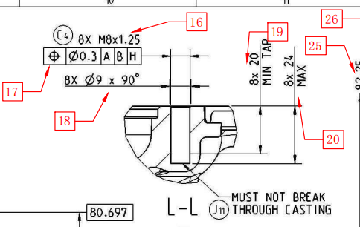
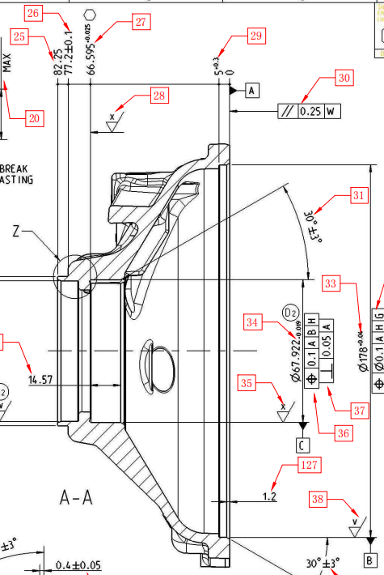

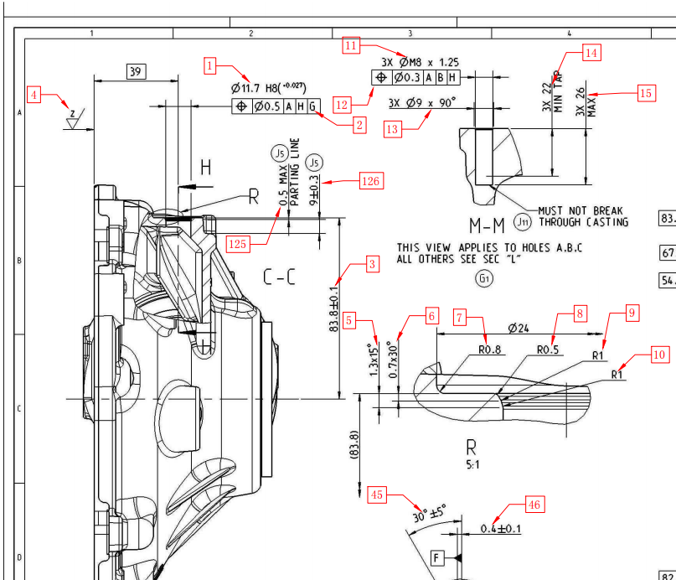

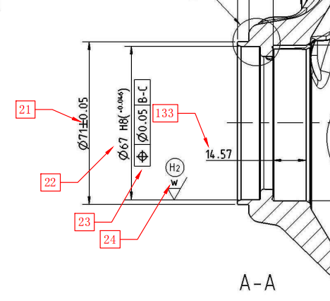

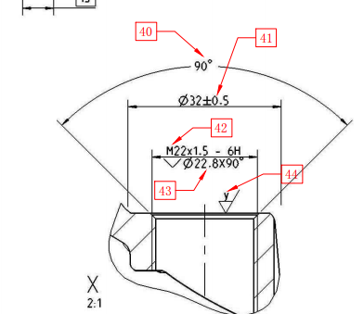

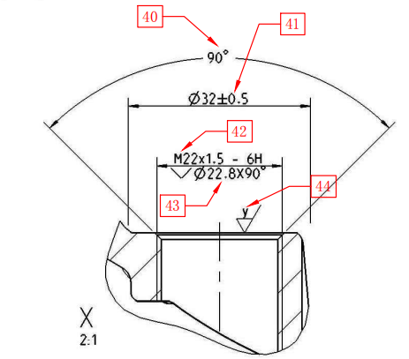
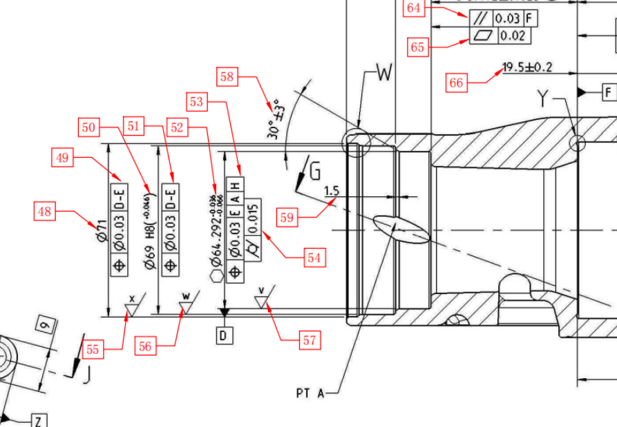

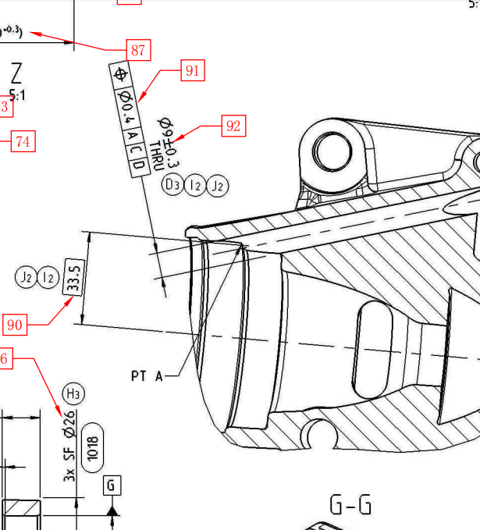

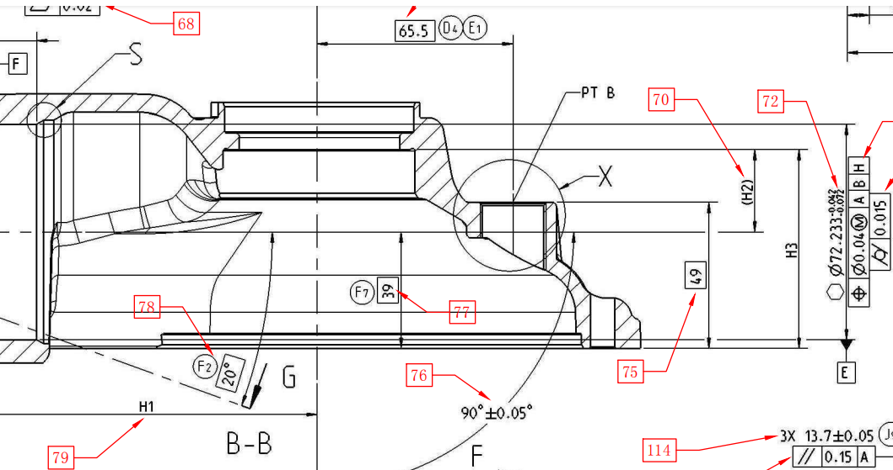

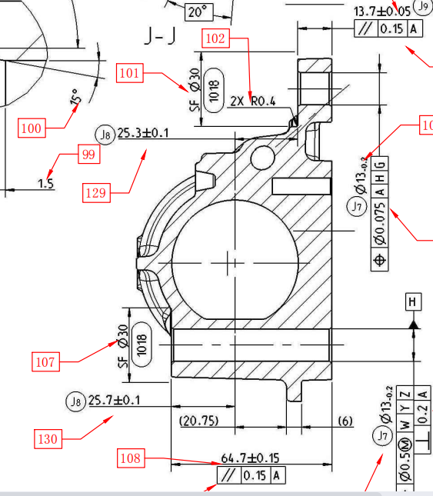

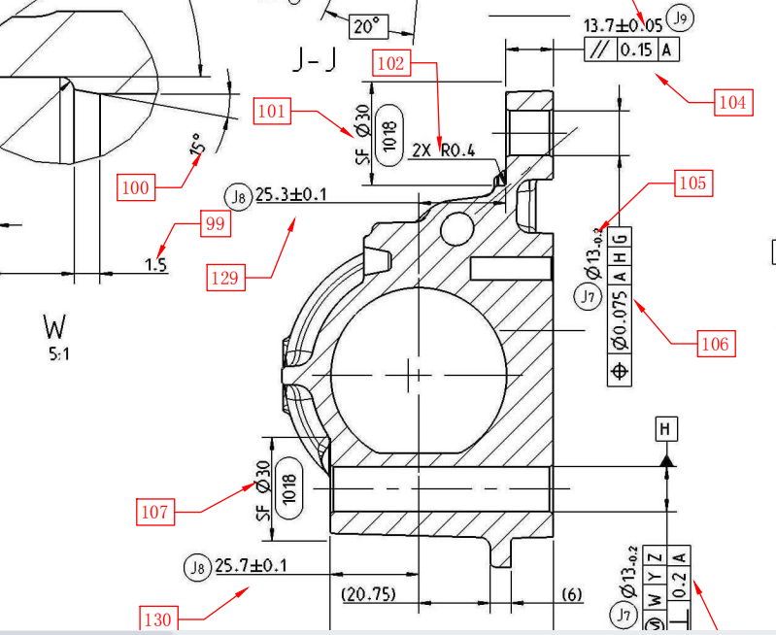

附图
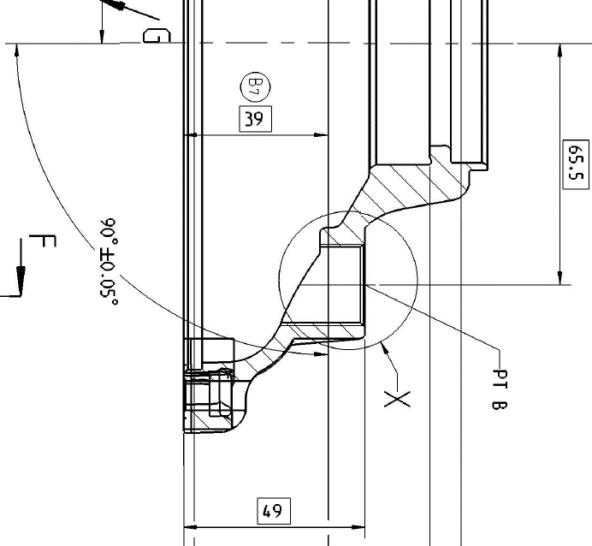
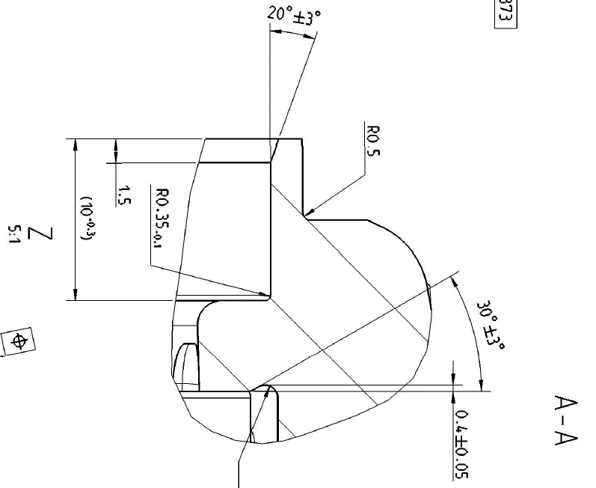
42

43

45

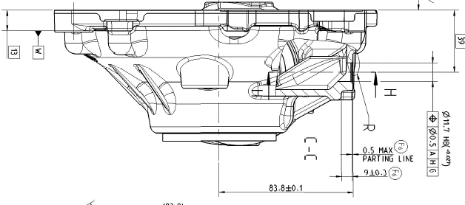
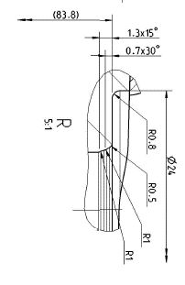

44

BMW345壳体
产品方位 | 产品型号 | 图号 | 检查项目 | 检测频次 | 检测工具 | 检测值 | 下限 | 上限 | 输入类型 | 权重 | 是否分析 | 禁用标识 | 录入人 | 录入时间
 | BMW345壳体 | 1 | 毛坯码与周标相符 | 2次/班 | 目测+激光扫描 |  |  |  | 选择
 | BMW345壳体 | 2 | 机加码正确 | 100% | 目测 |  |  |  | 选择
 | BMW345壳体 | 3 | 二维码外观 | 100% | 目测 |  |  |  | 选择
 | BMW345壳体 | 1 | φ11.7 H8(+0.027，0) | 100% | 光面塞规 | 11.7 | 11.7 | 11.727 | 数字 |  | 是
 | BMW345壳体 | 2 | 3×M8×1.25 | 检测首末100% | 螺纹塞规 |  |  |  | 选择
 | BMW345壳体 | 3 | 螺纹深度3×22MIN | 检测首末100% | 螺纹深度检具 | 22 | 22 | 26 | 数字
 | BMW345壳体 | 4 | 底孔深度3×26MAX | 1次/机台/2h | 游标卡尺 | 26 | 22 | 26 | 数字
 | BMW345壳体 | 5 | 8×M8×1.25 | 检测首末100% | 螺纹塞规 |  |  |  | 选择
 | BMW345壳体 | 7 | 螺纹深度8×20MIN | 检测首末100% | 螺纹深度检具 | 20 | 20 | 24 | 数字
 | BMW345壳体 | 8 | 底孔深度8×24MAX | 1次/机台/2h | 游标卡尺 | 24 | 20 | 24 | 数字
 | BMW345壳体 | 9 | Φ67H8（+0.046/0） | 100% | 气电量仪/检测机 | 67 | 67 | 67.046 | 数字 |  | 是
 | BMW345壳体 | 10 | Φ178（+0.04/0） | 100% | 气电量仪/检测机 | 178 | 178 | 178.04 | 数字 |  | 是
 | BMW345壳体 | 11 | M22×1.5-6H | 100% | 螺纹塞规 |  |  |  | 选择
 | BMW345壳体 | 12 | Φ71±0.2（收严） | 2次/机台/2h | 游标卡尺 | 71 | 70.8 | 71.2 | 数字
 | BMW345壳体 | 13 | Φ69H8（+0.046/0） | 100% | 气电量仪/检测机 | 69 | 69 | 69.046 | 数字 |  | 是
 | BMW345壳体 | 14 | Φ64.292(-0.036/-0.066) | 100% | 气电量仪/检测机 | 64.929 | 64.2226 | 64.256 | 数字 |  | 是
 | BMW345壳体 | 15 | Ra2.5 | 100% | 粗糙度样块对比检测 |  |  |  | 选择
 | BMW345壳体 | 16 | Ra1.6 | 100% | 粗糙度样块对比检测 |  |  |  | 选择
 | BMW345壳体 | 17 | Ra0.8 | 100% | 粗糙度样块对比检测 |  |  |  | 选择
 | BMW345壳体 | 18 | 14.5±0.2 | 2次/机台/2h | 深度尺 | 14.5 | 14.3 | 14.7 | 数字
 | BMW345壳体 | 19 | Φ72.233（-0.042/-0.072） | 100% | 气电量仪/检测机 | 72.233 | 72.161 | 72.191 | 数字 |  | 是
 | BMW345壳体 | 20 | Φ67.922（0/-0.019） | 100% | 气电量仪/检测机 | 67.922 | 67.903 | 67.922 | 数字 |  | 是
 | BMW345壳体 | 21 | Φ71±0.05 | 100% | 公法线千分尺 | 71 | 70.95 | 71.05 | 数字
 | BMW345壳体 | 22 | Φ9±0.3 | 2次/机台/2h | 光滑塞规 |  |  |  | 选择
 | BMW345壳体 | 25 | 82.25±0.2 | 1件/10件 | 深度尺 | 82.25 | 82.05 | 82.45 | 数字
 | BMW345壳体 | 26 | 77.2±0.1 | 1件/10件 | 深度尺 | 77.2 | 77.1 | 77.3 | 数字
 | BMW345壳体 | 108/110/118 | Φ13（0/-0.2） | 1件/10件 | 光面塞规 |  |  |  | 选择
 | BMW345壳体 | 25 | 83.8±0.1 | 1次/机台/2h | 综合检具
 | BMW345壳体 | 24 | 3*过孔面厚度13.7±0.03 | 100% | 千分尺 | 13.7 | 13.67 | 13.73 | 数字 |  | 是
 | BMW345壳体 | 24 | 3个13.7的高差小于0.03mm | 2次/机台/2h | 千分尺 | 0.03 | 0 | 0.03 | 数字
 | BMW345壳体 | 24 | 油道是否贯穿，孔口是否存在毛刺 | 100% | 目测 |  |  |  | 选择
 | BMW345壳体 | / | 气孔 | 100% | 目测 |  |  |  | 选择
 | BMW345壳体 | 37 | 外观 | 100% | 目测 |  |  |  | 选择

附图
42

43

45

44

